Sheet1
(Ctrl+B=black)
(Ctrl+N=White)
635
70
130
630
105
1
1
1
 |  | 0 |  |  |  |  |  |  | 様邸 |  |  |  |  |  |  |  |  |  |  |  |  |  | 1 | 1 | 1
 |  |  |  |  |  |  |  |  |  |  |  |  |  |  |  |  |  |  |  |  |  | (カレ-ジ) | 2 | 2 | 2
 |  |  |  | 0 |  |  |  |  | 0 |  |  |  |  |  | 0 |  | 0 |  | 0 |  | 22 | 910x910 | 3 | 3 | 3
2
2
2
635
90
145
 |  |  |  | 0 |  |  |  |  | 0 |  |  |  |  |  | 0 |  | 0 |  | 0 |  | 19 | 840x840 | 4 | 4 | 4
630
105
 |  |  |  | 0 |  |  |  |  | 0 |  |  |  |  |  | 0 |  | 0 |  | 0 |  | 16 | 735x910 | 5 | 5 | 5
3
3
3
 |  |  |  | 0 |  |  |  |  | 0 |  |  |  |  |  | 0 |  | 0 |  | 0 |  | 13 | 800x910 | 6 | 6 | 6
4
4
70
635
 |  |  |  | 0 |  |  |  |  | 0 |  |  |  |  |  | 0 |  | 0 |  | 0 |  | 10 | 950x950 | 7 | 7 | 7
5
4
910
825
825
 |  |  |  | 0 |  |  |  |  | 0 |  |  |  |  |  | 0 |  | 0 |  | 0 |  |  |  | 8 | 8 | 8
 |  |  |  | 0 |  |  |  |  | 0 |  |  |  |  |  | 0 |  | 0 |  | 0 |  |  | 700x700 | 9 | 9 | 9
6
5
5
235(外)
150
100
335
(外)
 |  |  |  | 0 |  |  |  |  | 0 |  |  |  |  |  | 0 |  | 0 |  | 0 |  |  | 800x800 | 10 | 10 | 10
7
(打増部ﾊﾞﾗ )
 |  |  |  | 0 |  |  |  |  | 0 |  |  |  |  |  | 0 |  | 0 |  | 0 |  |  |  | 11 | 11 | 11
8
(打増部 )
910
825
825
635
(外)
70
70
 |  |  |  | 0 |  |  |  |  | 0 |  |  |  |  |  | 0 |  | 0 |  | 0 |  |  | 650x650 | 12 | 12 | 12
 |  |  |  | 0 |  |  |  |  | 0 |  |  |  |  |  | 0 |  | 0 |  | 0 |  |  |  | 13 | 13 | 13
(点検口)
9
 |  |  |  | 0 |  |  |  |  | 0 |  |  |  |  |  | 0 |  | 0 |  | 0 |  |  |  | 14 | 14 | 14
10
800
530
580
125
 |  |  |  | 0 |  |  |  |  | 0 |  |  |  |  |  | 0 |  | 0 |  | 0 | 3D定着筋左 |  | 350x350 | 15 | 15 | 15
(ｶﾞﾚｰｼﾞ)
750
 |  |  |  | 0 |  |  |  |  | 0 |  |  |  |  |  | 0 |  | 0 |  | 0 | 3D定着筋右 |  | 450x450 | 16 | 16 | 16
(上)
11
 |  |  |  | 0 |  |  |  |  | 0 |  |  |  |  |  | 0 |  | 0 |  | 0 |  |  | 550x550 | 17 | 17 | 17
(下)
12
(ｶｯﾄ上)
 |  |  |  | 0 |  |  |  |  | 0 |  |  |  |  |  | 0 |  | 0 |  | 0 |  |  | 400x400 | 18 | 18
(ｽﾍﾟ-ｻ)
70
610
800
580
530
125
 |  |  |  | 0 |  |  |  |  | 0 |  |  |  |  |  | 0 |  | 0 |  | 0 |  |  | 700x700 | 19 | 19
(上ｽﾍﾟ-ｻ)
13
 |  |  |  | 0 |  |  |  |  | 0 |  |  |  |  |  | 0 |  | 0 |  | 0 |  |  | 950x950 | 20 | 20
14
(下ｽﾍﾟ-ｻ)
 |  |  |  | 0 |  |  |  |  | 0 |  |  |  |  |  | 0 |  | 0 |  | 0 |  |  |  | 21 | 21
 |  |  |  | 0 |  |  |  |  | 0 |  |  |  |  |  | 0 |  | 0 |  | 0 |  |  | 2050 | 22 | 22
15
255
235
310
100
280
235
 |  |  |  | 0 |  |  |  |  | 0 |  |  |  |  |  | 0 |  | 0 |  | 0 |  |  | 1800 | 23 | 23
16
 |  |  |  | 0 |  |  |  |  | 0 |  |  |  |  |  | 0 |  | 0 |  | 0 |  |  | 2250 | 24 | 24
17
 |  |  |  | 0 |  |  |  |  | 0 |  |  |  |  |  | 0 |  | 0 |  | 0 |  |  | 2200 | 25 | 25
800
125
800
 |  |  |  | 0 |  |  |  |  | 0 |  |  |  |  |  | 0 |  | 0 |  | 0 |  |  |  | 26 | 26
390
115
18
305
255
330
255
 |  |  |  | 0 |  |  |  |  | 0 |  |  |  |  |  | 0 |  | 0 |  | 0 |  |  | 1600 | 27 | 27
 |  |  |  | 0 |  |  |  |  | 0 |  |  |  |  |  | 0 |  | 0 |  | 0 |  |  |  | 28 | 28
19
200
125
200
 |  |  |  | 0 |  |  |  |  | 0 |  |  |  |  |  | 0 |  | 0 |  | 0 |  |  | 1300 | 29 | 29
20
925
125
925
 |  |  |  | 0 |  |  |  |  | 0 |  |  |  |  |  | 0 |  | 0 |  | 0 |  |  |  | 30 | 30
910
580
825
635
580
310
100
 |  |  |  | 0 |  |  |  |  | 0 |  |  |  |  |  | 0 |  | 0 |  | 0 |  |  | 700 | 31 | 31
21
 |  |  |  | 0 |  |  |  |  | 0 |  |  |  |  |  | 0 |  | 0 |  | 0 |  |  | 400 | 32 | 32
 |  |  |  | 0 |  |  |  |  | 0 |  |  |  |  |  | 0 |  | 0 |  | 0 |  |  | 700 | 33 | 33
910
900
22
 |  |  |  | 0 |  |  |  |  | 0 |  |  |  |  |  | 0 |  | 0 |  | 0 |  |  | 400 | 34 | 34
23
635
580
825
 |  |  |  | 0 |  |  |  |  | 0 |  |  |  |  |  | 0 |  | 0 |  | 0 |  |  | 560 | 35 | 35
24
 |  |  |  | 0 |  |  |  |  | 0 |  |  |  |  |  | 0 |  | 0 |  | 0 |  |  | 660 | 36 | 36
100
610
100
560
100
630
 |  |  |  | 0 |  |  |  |  | 0 |  |  |  |  |  | 0 |  | 0 |  | 0 |  |  | 1050 | 37 | 37
105
80
80
 |  |  |  | 0 |  |  |  |  | 0 |  |  |  |  |  | 0 |  | 0 |  | 0 |  |  | 1050 | 38 | 38
25
800
150
800
 |  |  |  | 0 |  |  |  |  | 0 |  |  |  |  |  | 0 |  | 0 |  | 0 |  |  | 1050 | 39 | 39
26
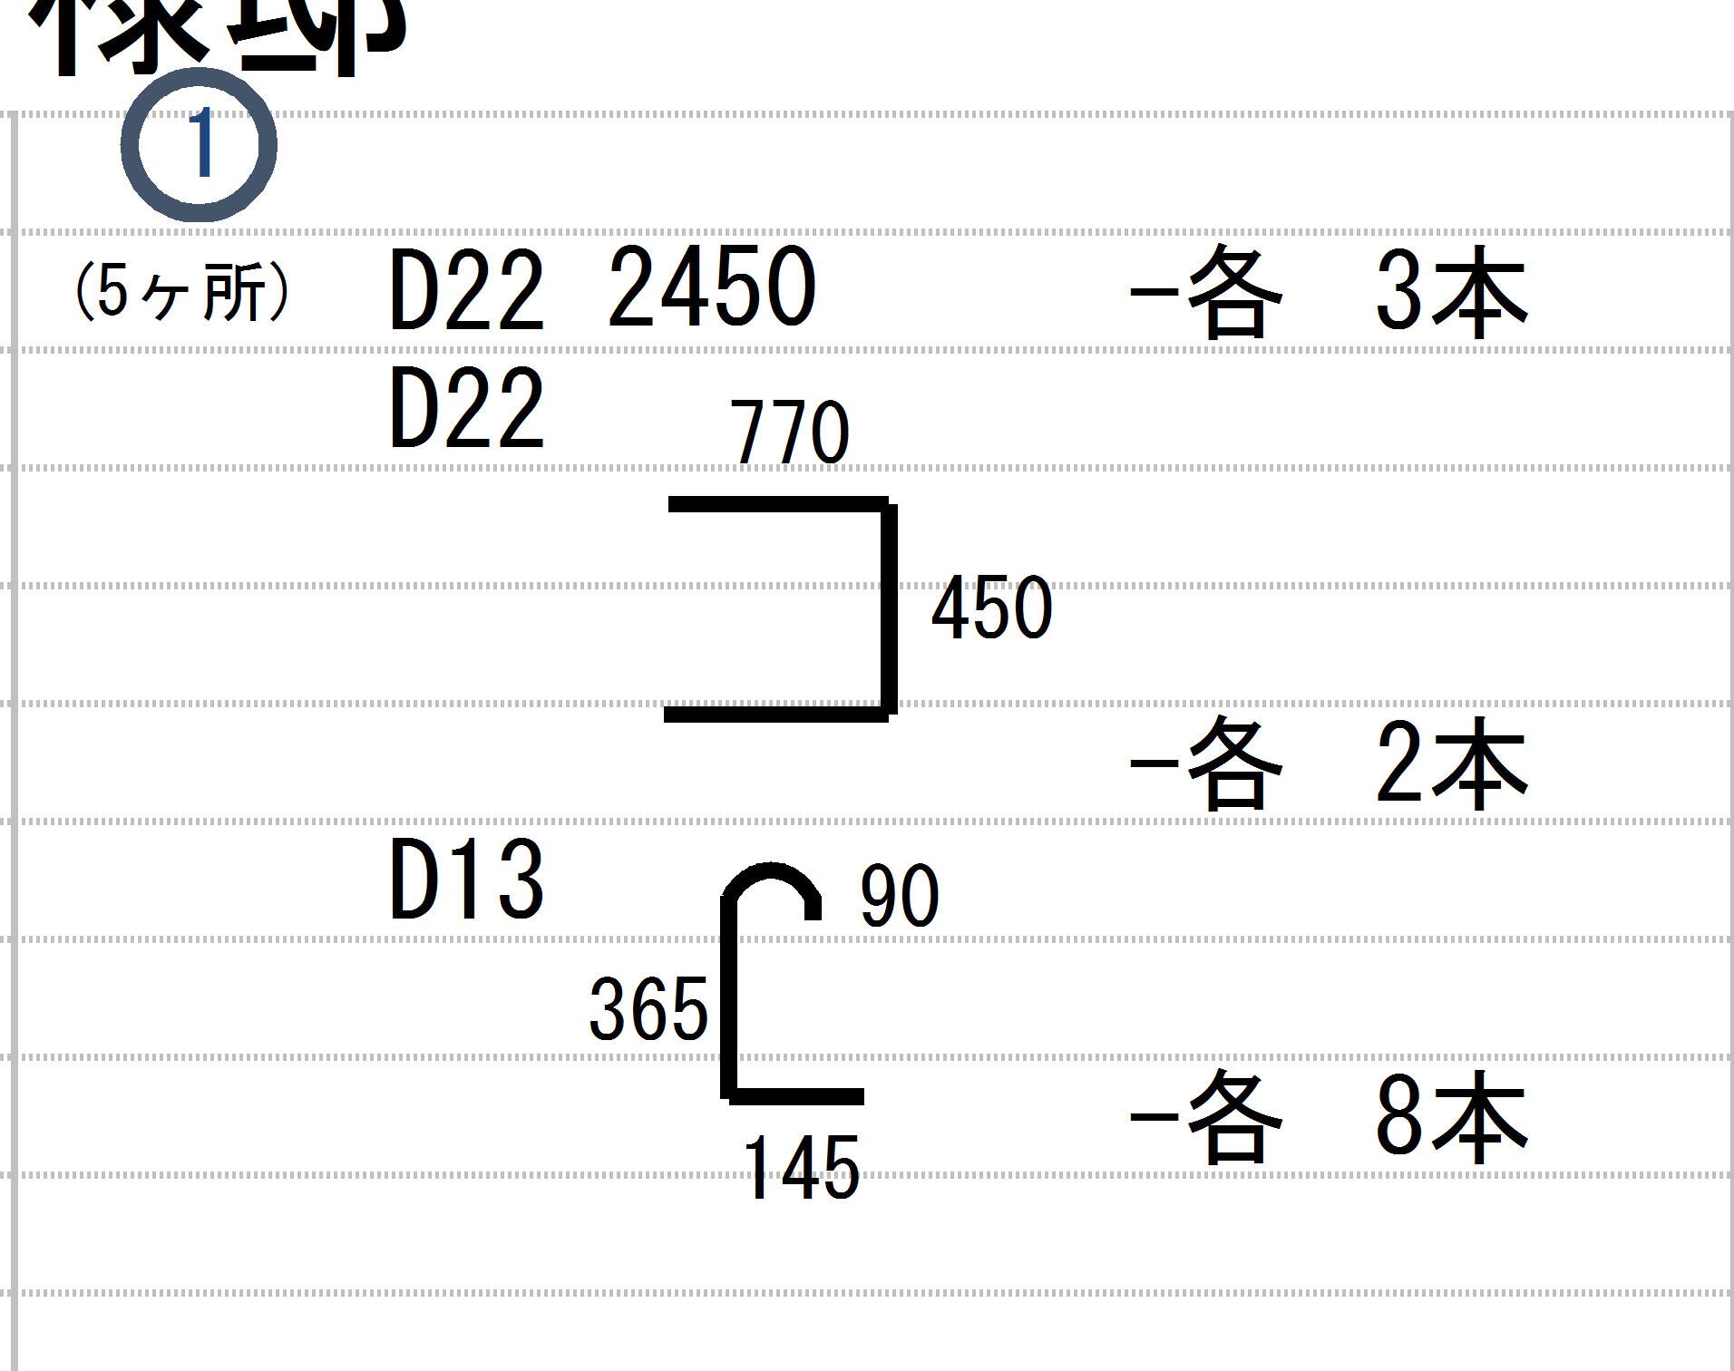
 |  |  |  | 0 |  |  |  |  | 0 |  |  |  |  |  | 0 |  | 0 |  | 0 |  |  | 1050 | 40 | 40
690
150
690
 |  |  |  | 0 |  |  |  |  | 0 |  |  |  |  |  | 0 |  | 0 |  | 0 |  |  | 1050 | 41 | 41
27
 |  |  |  | 0 |  |  |  |  | 0 |  |  |  |  |  | 0 |  | 0 |  | 0 |  |  | 900 | 42 | 42
 |  |  |  | 0 |  |  |  |  | 0 |  |  |  |  |  | 0 |  | 0 |  | 0 |  |  | 1050 | 43 | 43
28
825
590
580
 |  |  |  | 0 |  |  |  |  | 0 |  |  |  |  |  | 0 |  | 0 |  | 0 |  |  | 3D定着筋左 | 44 | 44
29
 |  |  |  | 0 |  |  |  |  | 0 |  |  |  |  |  | 0 |  | 0 |  | 0 |  |  | 660 | 45 | 45
 |  |  |  | 0 |  |  |  |  | 0 |  |  |  |  |  | 0 |  | 0 |  | 0 |  |  | 900 | 46 | 46
30
 |  |  |  | 0 |  |  |  |  | 0 |  |  |  |  |  | 0 |  | 0 |  | 0 |  |  | 1050 | 47 | 47
 |  |  |  | 0 |  |  |  |  | 0 |  |  |  |  |  | 0 |  | 0 |  | 0 |  |  | 3D定着筋右 | 48 | 48
31
150
(外)
150(外)
150
150
590
580
825
 |  |  |  | 0 |  |  |  |  | 0 |  |  |  |  |  | 0 |  | 0 |  | 0 |  |  |  | 49 | 49
800
125
850
825
 |  |  |  | 0 |  |  |  |  | 0 |  |  |  |  |  | 0 |  | 0 |  | 0 |  |  |  | 50 | 50
 |  |  |  | 0 |  |  |  |  | 0 |  |  |  |  |  | 0 |  | 0 | 0 | 0 |  |  |  | 51 | 51
 |  |  | 0 | No,2 |  |  | 0 | No,2 |  |  | コ-ナ- | ストレ-ト |  |  |  |  |  |  |  |  |  |  | 52 | 52
200
125
850
200
D19 | 825x825 |  | 0 | 0 | D19 | 1600 | 0 | 0 |  | D22 |  |  | 950x950 | 1850 |  | 0 |  |  |  |  |  |  | 53 | 53
150(外)
600
(外)
170
 |  |  | 0 |  | D16 |  | 0 |  |  | D19 |  |  | 825x825 | 1600 |  |  |  |  |  |  |  |  | 54 | 54
 |  |  | 0 |  | D13 |  | 0 |  |  | D16 |  |  | 700x700 | 1375 |  |  |  |  |  |  |  |  | 55 | 55
 |  |  | 0 |  | D16 | 1375 | 0 | 0 |  | D13 |  |  | 575x575 | 1125 |  |  |  |  |  |  |  |  | 56 | 56
上2 ・
下１ ・
800
125
850
825
 |  |  | 0 |  | D16 |  | 0 |  |  | D10 |  |  | 200x200 | 400 |  |  |  |  |  |  |  |  | 57 | 57
 |  |  | 0 |  |  |  |  |  |  |  | 50 |  |  |  |  |  |  |  |  |  |  |  | 58 | 58
200
125
850
200
D16 | 700x700 |  | 0 | 0 | D13 | 1125 | 0 | 0 |  | 700x700 |  | 660 |  |  |  |  |  |  |  |  |  |  | 59 | 59
せージュール
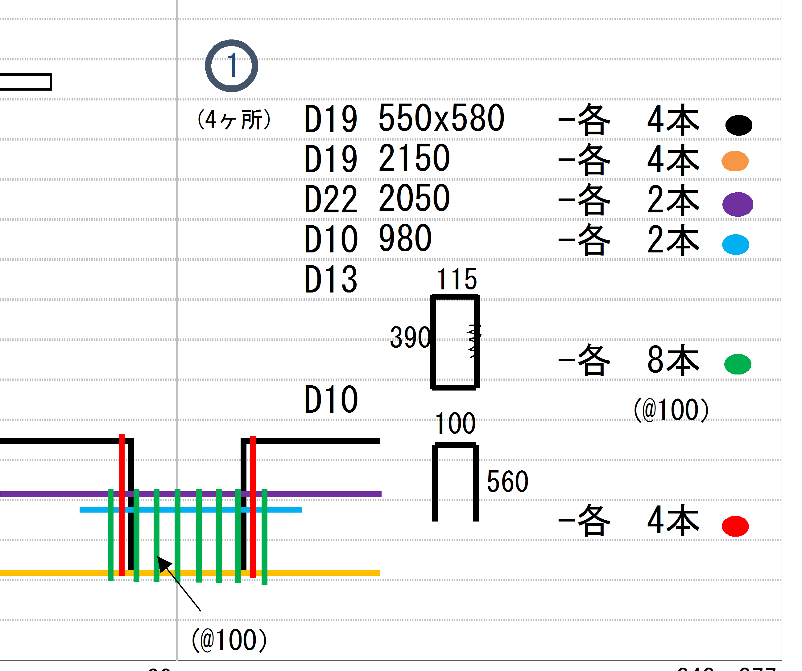
 |  |  | 0 |  | D10 |  | 0 |  |  | 350x350 |  | 560 |  |  |  |  |  |  |  |  |  |  | 60 | 60
 |  |  | 0 |  | D10 | 660 | 0 | 0 |  | 450x450 |  | 700 |  |  |  |  |  |  |  |  |  |  | 61 | 61
(@100）
D13 | 575x575 |  | 0 | 0 | D10 | 560 | 0 | 0 |  | 600x600 |  | 900 |  |  |  |  |  |  |  |  |  |  | 62 | 62
 |  |  | 0 |  | D10 | 700 | 0 | 0 |  | 400x400 |  | 600 |  |  |  |  |  |  |  |  |  |  | 63 | 63
 |  |  |  |  | D10 | 900 | 0 | 0 |  |  |  |  |  |  |  |  |  |  |  |  |  |  | 64 | 64
D10 | 700x700 |  | 0 |  | D10 | 600 | 0 | 0 |  |  |  |  |  |  |  |  |  |  |  |  |  |  | 65
D10 | 350x350 |  | 0 |  | D10 | 400 | 0 | 0
D10 | 450x450 |  | 0 |  | D10 |  | 0
D10 | 600x600 |  | 0 |  | D10 |  | 0
D10 | 400x400 |  | 0 |  | D22 | 1850 | 0 | 0
D10 | 200x200 |  | 0 | 0 | D10 |  | 0
D10 | 950x950 |  | 0 |  | D10
 |  |  | 0 |  | D19 | 1700 | 0
 |  |  | 0 |  | D19 | 1850 | 0
D22 | 950x950 |  | 0 | 0 | D10 | 1950 | 0
D22 | 950x1000 |  | 0 |  | D10 |  | 0
D22 | 950x1050 |  | 0 |  | D16 |  | 0
 |  |  | 0 |  | D10 |  | 0
D19 | 825x875 |  | 0 |  | D10 |  | 0
D19 | 825x925 |  | 0 |  | D10 |  | 0
D19 | 825x1080 |  | 0 |  | D10 |  | 0
D19 | 825x1710 |  | 0 |  | D10 |  | 0
D19 | 825x900 |  | 0 |  | D10 |  | 0
D19 | 925x925 |  | 0 |  | D10 |  | 0
D19 | 1000x1000 |  | 0 |  | D10 |  | 0
D19 | 1100x1100 |  | 0 |  | D10 |  | 0
 |  |  | 0 |  | D10 |  | 0
D16 | 700x750 |  | 0 |  | D16 | 1475 | 0
D16 | 700x800 |  | 0 |  | D10 |  | 0
D16 | 700x950 |  | 0 |  | D10 |  | 0
D16 | 700x900 |  | 0 |  | D10 |  | 0
 |  |  | 0 |  | D10 |  | 0
 |  |  | 0 |  | D10 |  | 0
D10 | 200x250 |  | 0 |  | D10 | 500 | 0
D10 | 200x300 |  | 0 |  | D10 |  | 0
D10 | 300x300 |  | 0 |  | D10 |  | 0
D10 | 450x550 |  | 0 |  | D10 |  | 0
D10 | 550x550 |  | 0 |  | D10 |  | 0
D10 |  |  | 0 |  | D10 |  | 0
D10 |  |  | 0 |  | D10 |  | 0
D10 |  |  | 0 |  | D10 |  | 0
D10 |  |  | 0 |  | D10 |  | 0
D10 |  |  | 0 |  | D10 |  | 0
D10 |  |  | 0 |  | D10 |  | 0
D10 |  |  | 0 |  | D10 |  | 0
D10 |  |  | 0 |  | D10 |  | 0
D10 |  |  | 0 |  | D10 |  | 0
D10 |  |  | 0 |  | D10 |  | 0
D10 |  |  | 0 |  | D10 |  | 0
 |  |  |  |  |  |  | 0

Sheet1 (2)
635
90
145
630
105
1
1
1
 |  | 0 |  |  |  |  |  | 様邸 |  |  |  |  |  |  |  | 1 | 1 | 1
 |  |  |  |  |  |  |  |  |  |  |  |  |  |  | (カレ-ジ) | 2 | 2 | 2
 |  |  |  | 0 |  |  |  | 0 | 0 | 0 |  | 0 |  | 22 | 910x910 | 3 | 3 | 3
2
2
2
635
70
130
 |  |  |  | 0 |  |  |  | 0 | 0 | 0 |  | 0 |  | 19 | 840x840 | 4 | 4 | 4
630
105
 |  |  |  | 0 |  |  |  | 0 | 0 | 0 |  | 0 |  | 16 | 735x910 | 5 | 5 | 5
3
3
3
 |  |  |  | 0 |  |  |  | 0 | 0 | 0 |  | 0 |  | 13 | 800x910 | 6 | 6 | 6
4
4
 |  |  |  | 0 |  |  |  | 0 | 0 | 0 |  | 0 |  | 10 | 950x950 | 7 | 7 | 7
5
4
70
635
 |  |  |  | 0 |  |  |  | 0 | 0 | 0 |  | 0 |  |  |  | 8 | 8 | 8
 |  |  |  | 0 |  |  |  | 0 | 0 | 0 |  | 0 |  |  | 700x700 | 9 | 9 | 9
6
5
5
235(外)
150
100
335
(外)
 |  |  |  | 0 |  |  |  | 0 | 0 | 0 |  | 0 |  |  | 800x800 | 10 | 10 | 10
910
825
825
7
 |  |  |  | 0 |  |  |  | 0 | 0 | 0 |  | 0 |  |  |  | 11 | 11 | 11
8
635
(外)
70
70
 |  |  |  | 0 |  |  |  | 0 | 0 | 0 |  | 0 |  |  | 650x650 | 12 | 12 | 12
 |  |  |  | 0 |  |  |  | 0 | 0 | 0 |  | 0 |  |  |  | 13 | 13 | 13
9
 |  |  |  | 0 |  |  |  | 0 | 0 | 0 |  | 0 |  |  |  | 14 | 14 | 14
10
800
530
580
125
 |  |  |  | 0 |  |  |  | 0 | 0 | 0 |  | 0 | 3D定着筋左 |  | 350x350 | 15 | 15 | 15
750
 |  |  |  | 0 |  |  |  | 0 | 0 | 0 |  | 0 | 3D定着筋右 |  | 450x450 | 16 | 16 | 16
11
 |  |  |  | 0 |  |  |  | 0 | 0 | 0 |  | 0 |  |  | 550x550 | 17 | 17 | 17
12
 |  |  |  | 0 |  |  |  | 0 | 0 | 0 |  | 0 |  |  | 400x400 | 18 | 18
(点検部)
70
635
800
580
530
125
 |  |  |  | 0 |  |  |  | 0 | 0 | 0 |  | 0 |  |  | 700x700 | 19 | 19
(ｶﾞﾚｰｼﾞ)
13
 |  |  |  | 0 |  |  |  | 0 | 0 | 0 |  | 0 |  |  | 950x950 | 20 | 20
14
910
825
825
 |  |  |  | 0 |  |  |  | 0 | 0 | 0 |  | 0 |  |  |  | 21 | 21
(ｶｯﾄ上)
 |  |  |  | 0 |  |  |  | 0 | 0 | 0 |  | 0 |  |  | 2050 | 22 | 22
15
 |  |  |  | 0 |  |  |  | 0 | 0 | 0 |  | 0 |  |  | 1800 | 23 | 23
(ｽﾍﾟ-ｻ)
16
 |  |  |  | 0 |  |  |  | 0 | 0 | 0 |  | 0 |  |  | 2250 | 24 | 24
(上ｽﾍﾟ-ｻ)
17
 |  |  |  | 0 |  |  |  | 0 | 0 | 0 |  | 0 |  |  | 2200 | 25 | 25
(下ｽﾍﾟ-ｻ)
330
255
800
125
800
 |  |  |  | 0 |  |  |  | 0 | 0 | 0 |  | 0 |  |  |  | 26 | 26
18
925
125
925
 |  |  |  | 0 |  |  |  | 0 | 0 | 0 |  | 0 |  |  | 1600 | 27 | 27
390
115
 |  |  |  | 0 |  |  |  | 0 | 0 | 0 |  | 0 |  |  |  | 28 | 28
19
100
560
200
125
200
 |  |  |  | 0 |  |  |  | 0 | 0 | 0 |  | 0 |  |  | 1300 | 29 | 29
20
 |  |  |  | 0 |  |  |  | 0 | 0 | 0 |  | 0 |  |  |  | 30 | 30
825
635
580
 |  |  |  | 0 |  |  |  | 0 | 0 | 0 |  | 0 |  |  | 700 | 31 | 31
21
 |  |  |  | 0 |  |  |  | 0 | 0 | 0 |  | 0 |  |  | 400 | 32 | 32
(上)
100
610
 |  |  |  | 0 |  |  |  | 0 | 0 | 0 |  | 0 |  |  | 700 | 33 | 33
(下)
22
 |  |  |  | 0 |  |  |  | 0 | 0 | 0 |  | 0 |  |  | 400 | 34 | 34
23
635
580
825
 |  |  |  | 0 |  |  |  | 0 | 0 | 0 |  | 0 |  |  | 560 | 35 | 35
24
 |  |  |  | 0 |  |  |  | 0 | 0 | 0 |  | 0 |  |  | 660 | 36 | 36
100
630
 |  |  |  | 0 |  |  |  | 0 | 0 | 0 |  | 0 |  |  | 1050 | 37 | 37
910
580
800
150
800
 |  |  |  | 0 |  |  |  | 0 | 0 | 0 |  | 0 |  |  | 1050 | 38 | 38
25
 |  |  |  | 0 |  |  |  | 0 | 0 | 0 |  | 0 |  |  | 1050 | 39 | 39
26
 |  |  |  | 0 |  |  |  | 0 | 0 | 0 |  | 0 |  |  | 1050 | 40 | 40
105
690
150
690
 |  |  |  | 0 |  |  |  | 0 | 0 | 0 |  | 0 |  |  | 1050 | 41 | 41
27
 |  |  |  | 0 |  |  |  | 0 | 0 | 0 |  | 0 |  |  | 900 | 42 | 42
 |  |  |  | 0 |  |  |  | 0 | 0 | 0 |  | 0 |  |  | 1050 | 43 | 43
28
825
590
580
 |  |  |  | 0 |  |  |  | 0 | 0 | 0 |  | 0 |  |  | 3D定着筋左 | 44 | 44
29
 |  |  |  | 0 |  |  |  | 0 | 0 | 0 |  | 0 |  |  | 660 | 45 | 45
⑳
 |  |  |  | 0 |  |  |  | 0 | 0 | 0 |  | 0 |  |  | 900 | 46 | 46
30
 |  |  |  | 0 |  |  |  | 0 | 0 | 0 |  | 0 |  |  | 1050 | 47 | 47
 |  |  |  | 0 |  |  |  | 0 | 0 | 0 |  | 0 |  |  | 3D定着筋右 | 48 | 48
150
(外)
150(外)
150
150
590
580
825
 |  |  |  | 0 |  |  |  | 0 | 0 | 0 |  | 0 |  |  |  | 49 | 49
800
125
850
825
 |  |  |  | 0 |  |  |  | 0 | 0 | 0 |  | 0 |  |  |  | 50 | 50
 |  |  |  | 0 |  |  |  | 0 | 0 | 0 | 0 | 0 |  |  |  | 51 | 51
910
900
 |  |  |  |  |  |  |  |  |  |  |  |  |  |  |  | 52 | 52
200
125
850
200
D19 | 825x825 |  | 0 |  | D19 | 1600 | 0 |  |  |  |  |  |  |  |  | 53 | 53
150(外)
600
(外)
170
D19 | 825x875 |  | 0 |  | D19 | 1700 | 0 |  |  |  |  |  |  |  |  | 54 | 54
D19 | 825x925 |  | 0 |  | D19 | 2200 | 0 |  |  |  |  |  |  |  |  | 55 | 55
上2 ・
下１ ・
800
125
850
825
D19 | 825x1710 |  | 0 |  | D16 | 1375 | 0 |  |  |  |  |  |  |  |  | 56 | 56
D19 | 1000x1000 |  | 0 |  | D16 | 1600 | 0 |  |  |  |  |  |  |  |  | 57 | 57
200
125
850
200
 |  |  | 0 |  |  |  |  |  |  |  |  |  |  |  |  | 58 | 58
(@100）
배근밑에도 피치써주기
D16 | 700x700 |  | 0 |  | D13 | 1125 | 0 |  |  |  |  |  |  |  |  | 59 | 59
D16 | 700x750 |  | 0 |  |  |  | 0 |  |  |  |  |  |  |  |  | 60 | 60
 |  |  |  |  | D10 | 660 | 0 |  |  |  |  |  |  |  |  | 61 | 61
D13 | 575x575 |  | 0 |  | D10 | 560 | 0 |  |  |  |  |  |  |  |  | 62 | 62
D13 |  |  | 0 |  | D10 | 700 | 0 |  |  |  |  |  |  |  |  | 63 | 63
 |  |  |  |  | D10 | 900 | 0 |  |  |  |  |  |  |  |  | 64 | 64
D10 | 700x700 |  | 0 |  | D10 | 600 | 0
D10 | 350x350 |  | 0 |  | D10 | 400 | 0
D10 | 450x450 |  | 0 |  |  |  | 0
D10 | 600x600 |  | 0 |  |  |  | 0
D10 | 400x400 |  | 0 |  | D22 | 1850 | 0
D10 | 200x200 |  | 0 |  |  |  | 0
D10 | 950x950 |  | 0
D10 |  |  | 0 |  | D19 | 1950 | 0
 |  |  | 0 |  | D19 | 2200 | 0
D22 | 950x950 |  | 0 |  |  |  | 0
D22 | 950x1000 |  | 0 |  |  |  | 0
 |  |  | 0 |  | D16 | 1660 | 0
 |  |  | 0 |  |  |  | 0
 |  |  | 0 |  |  |  | 0
D10 | STH=635 |  | 0 |  |  |  | 0
D10 | STH=610 |  | 0 |  |  |  | 0
 |  |  | 0 |  |  |  | 0
D13 | STH=635 |  | 0 |  |  |  | 0
D13 | STH=620 |  | 0 |  |  |  | 0
 |  |  | 0 |  |  |  | 0
 |  |  | 0 |  |  |  | 0
 |  |  | 0 |  |  |  | 0
 |  |  | 0 |  |  |  | 0
 |  |  | 0 |  |  |  | 0
 |  |  | 0 |  |  |  | 0
 |  |  | 0 |  |  |  | 0
 |  |  | 0 |  |  |  | 0
 |  |  | 0 |  |  |  | 0
 |  |  | 0 |  |  |  | 0
 |  |  | 0 |  |  |  | 0
 |  |  | 0 |  |  |  | 0
 |  |  | 0 |  |  |  | 0
 |  |  | 0 |  |  |  | 0
 |  |  | 0 |  |  |  | 0
 |  |  | 0 |  |  |  | 0
 |  |  | 0 |  |  |  | 0
 |  |  | 0 |  |  |  | 0
 |  |  | 0 |  |  |  | 0
 |  |  | 0 |  |  |  | 0
 |  |  | 0 |  |  |  | 0
D13 |  |  | 0 |  |  |  | 0
 |  |  | 0 |  |  |  | 0
 |  |  | 0 |  |  |  | 0
 |  |  | 0 |  |  |  | 0
 |  |  |  |  |  |  | 0

